Titel

Statistisches Amt
für Hamburg und Schleswig-Holstein

 | STATISTISCHE BERICHTE
 | Kennziffer: C I 8 - 5 j / 22 HH

Flächen der Obstanlagen
und Obstbaumbestände
 |  | in Hamburg 2022

 | Herausgegeben am: 7. September 2022

Einführung Rechtsgrundl. (4)
Einführung
In der Zeit von Januar bis Juni 2022 wurde bundesweit eine allgemeine Erhebung über die Nutzung von Baumobstflächen bei Betrieben durchgeführt. Mit der Baumobstanbauerhebung werden Informationen über die Betriebs- und Anbaustrukturen des Baumobstanbaus gewonnen. Zudem dienen die Ergebnisse als Grundlage für die Berechnung der Baumobsternte (Ernteberichterstattung Baumobst).
Im Rahmen der Baumobstanbauerhebung 2022 sind alle Betriebe auskunftspflichtig, die mindestens 0,5 Hektar Obstfläche mit Baumobst als Hauptnutzung bewirtschaften. Dazu zählen auch Neuanpflanzungen, die zum Zeitpunkt der Befragung noch nicht ertragsfähig sind. Obstflächen mit einer Pflanzdichte von weniger als 100 Bäumen je Hektar, die nicht nachhaltig bewirtschaftet werden, sind nicht anzugeben.
Die Flächen der Obstbaubetriebe werden dort erfasst, wo der Betrieb seinen Sitz hat. Daher können entsprechende Flächen auch außerhalb Hamburgs liegen (Betriebssitzprinzip).
Rechtsgrundlagen
Agrarstatistikgesetz (AgrStatG) in der jeweils geltenden Fassung
Bundesstatistikgesetz (BStatG) in der jeweils geltenden Fassung
Verordnung (EG) Nr. 543/2009 des Europäischen Parlaments und des Rates vom 18.06.2009 über die Statistik der pflanzlichen Erzeugung (ABI.L 167 vom 29.06.2009, S. 1)
Detailierte Ausführungen zu den Statistiken
können den Qualitätsberichten entnommen werden, die unter www.destatis.de/Publikationen/Qualitätsberichte/ Land-Forstwirtschaft/Baumobstanbauerhebung veröffentlicht werden.
Ergebnisse
Die Baumobstfläche in Hamburg liegt im Erhebungsjahr 2022 bei insgesamt 1 573 Hektar (ha). Damit hat sich die Fläche seit der letzten Baumobsterhebung 2017 um 90 ha erhöht (6 %).
Gleichzeitig sank die Anzahl an Obstbaubetrieben von 105 auf 87, von denen wiederum 61 Betriebe eine Anbaufläche von mehr als 10 ha aufweisen. Die durchschnittliche Betriebsgröße liegt damit derzeit bei 18 ha.
Äpfel sind mit Abstand die wichtigste Obstart in Hamburg. Auf 1 457 ha bauen 87 Hamburger Obstbauern diese Früchte an. Als wichtigste Apfelsorte liegt Elstar mit 457 ha (2017: 448 ha) an der Spitze im Marktobstbau. Es folgen Jonaprince mit 247 ha (2017: 236 ha) und Braeburn auf einer Anbaufläche von 132 ha (2017: 140 ha). Die altbewährten Sorten Holsteiner Cox mit 41 ha und Boskoop/Roter Boskoop mit 53 ha bleiben beständige Größen im norddeutschen Apfelsortiment. Unterdessen gehen die Sorten Cox Orange (1 ha) und Gloster (1 ha) nach Rodungen in den letzten Jahren kontinuierlich zurück. Dafür folgen neuere Sorten wie Wellant (133 ha), Topaz (49 ha), Diwa (50 ha) und Kanzi (44 ha).
Der Anbau von Birnen ist nach den aktuellen Ergebnissen rückläufig. Wurden 2017 noch 44 ha von 55 Betrieben bewirtschaftet, so sind es derzeit 37 ha, auf denen 36 Betriebe Birnen produzieren. Die wichtigste Sorte ist die Conference-Birne, die auf einer Fläche von 23 ha (2017: 23 ha) angebaut wird.
Die Anbaufläche von Süßkirschen beläuft sich 2022 auf 59 ha (32 Betriebe) und hat sich damit seit 2017 um 2 ha erweitert.
Sauerkirschen werden von 11 Betrieben auf knapp 2 ha angebaut.
Weiter werden auf knapp 18 ha Pflaumen/Zwetschen, Mirabellen/Renekloden und weiteres Baumobst wie Aprikosen, Pfirsiche, Quitten, Walnüsse und Haselnüsse produziert.

Diagramme (5)
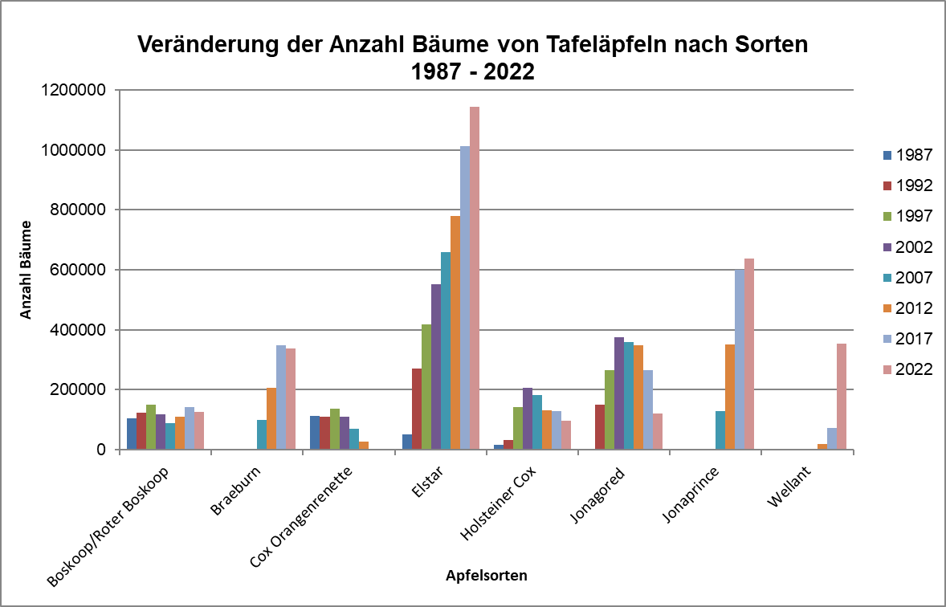
Anbauflächen von Tafeläpfeln nach Sorten 1987 – 2022

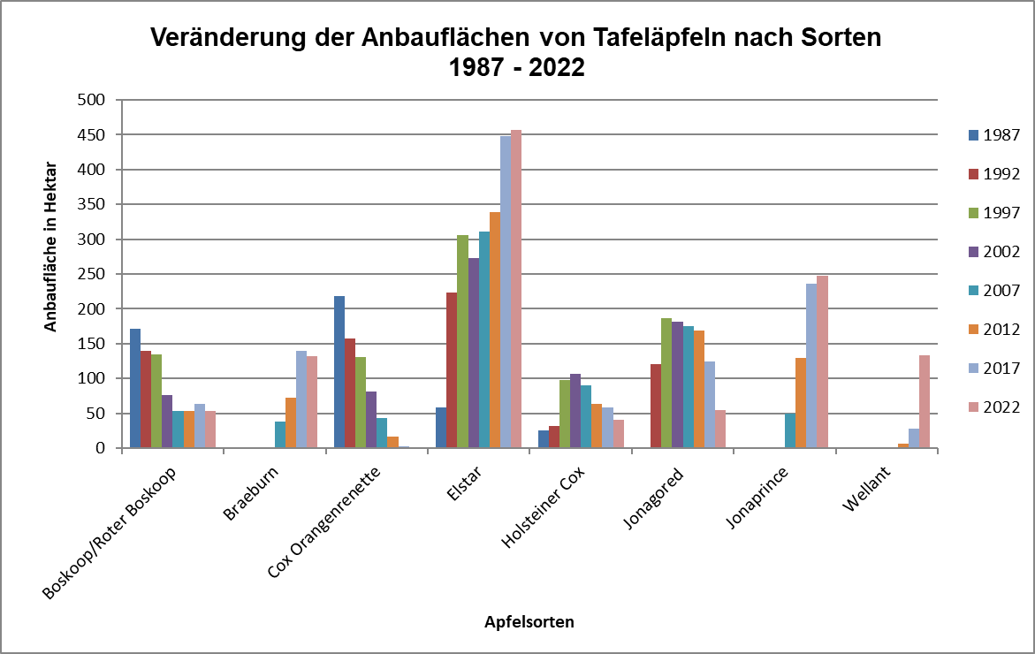

Anzahl der Bäume von Tafeläpfeln nach Sorten 1987 – 2022

